제품정보
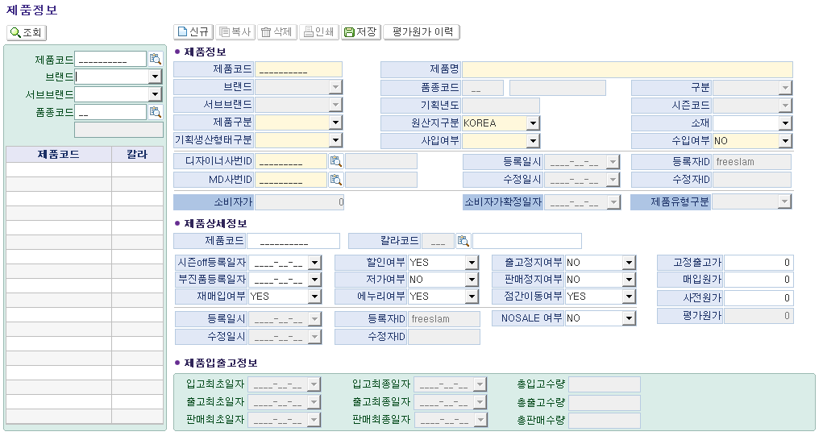
■ 상품코드 기준정보 현황 인터뷰 (화면명 : 제품정보)
※ 인터뷰 목적 :
① 현재 패션관리시스템 제품정보 화면의 각 필드별 실제 사용 여부를 부서 단위로 확인
② 입력 목적 파악 : '업무상 반드시 필요' vs '관례적으로 입력하는 항목' 구분
③ 차세대 시스템 전환 시 추가·삭제·변경이 필요한 항목 발굴

* 드롭다운 선택 : 【사용여부】 Y=사용 / N=미사용 / △=가끔 【필요도】 필수 / 권고 / 선택 / 불필요
* 입력 목적(업무 활용 내용) 예시 : 판매분석 시 구분자 활용 등
* 미사용 시 업무 영향 예시 : 업무 영향은 없지만 소싱과 관련 있음 등
No. | 필드명 | 섹션/탭 | 사용여부 (Y/N/△) | 필요도 (필수/권고/선택/불필요) | 우선순위 (상/중/하) | 입력 목적 (업무 활용 내용) | 미사용 시 업무 영향 | 개선의견 / 추가 요청사항 | 비고
1 | 제품코드 | 제품 기본 식별
2 | 제품명 | 제품 기본 식별
3 | 브랜드 | 제품 기본 식별 | 자동입력
4 | 서브브랜드 | 제품 기본 식별 | 자동입력
5 | 품종코드 | 제품 기본 식별 | 자동입력
6 | 구분 | 제품 기본 식별 | 자동입력
7 | 기획년도 | 제품 기본 식별 | 자동입력
8 | 시즌코드 | 제품 기본 식별 | 자동입력
9 | 제품구분 | 제품 분류 체계
10 | 기획생산형태구분 | 제품 분류 체계
11 | 제품유형구분 | 제품 분류 체계
12 | 원산지구분 | 원산지·소재·수입
13 | 소재 | 원산지·소재·수입
14 | 수입여부 | 원산지·소재·수입
15 | 사입여부 | 원산지·소재·수입
16 | 디자이너사번ID | 담당자 정보
17 | MD사번ID | 담당자 정보
18 | 등록일시 | 시스템·날짜 메타 | 자동입력
19 | 등록자ID | 시스템·날짜 메타 | 자동입력
20 | 수정일시 | 시스템·날짜 메타 | 자동입력
21 | 수정자ID | 시스템·날짜 메타 | 자동입력
22 | 소비자가 | 시스템·날짜 메타 | 자동입력
23 | 소비자가확정일자 | 시스템·날짜 메타 | 자동입력
24 | 칼라코드 | 제품 상세정보
25 | 시즌off등록일자 | 제품 상세정보
26 | 부진품등록일자 | 제품 상세정보
27 | 재매입여부 | 제품 상세정보
28 | 할인여부 | 제품 상세정보
29 | 저가여부 | 제품 상세정보
30 | 에누리여부 | 제품 상세정보
31 | 출고정지여부 | 제품 상세정보
32 | 판매정지여부 | 제품 상세정보
33 | 점간이동여부 | 제품 상세정보
34 | NOSALE여부 | 제품 상세정보
35 | 고정출고가 | 제품 상세정보
36 | 매입원가 | 제품 상세정보
37 | 사전원가 | 제품 상세정보
38 | 평가원가 | 제품 상세정보
39 | 입고최초일자 | 제품 입출고 정보 | 자동입력
40 | 입고최종일자 | 제품 입출고 정보 | 자동입력
41 | 출고최초일자 | 제품 입출고 정보 | 자동입력
42 | 출고최종일자 | 제품 입출고 정보 | 자동입력
43 | 판매최초일자 | 제품 입출고 정보 | 자동입력
44 | 판매최종일자 | 제품 입출고 정보 | 자동입력
45 | 총입고수량 | 제품 입출고 정보 | 자동입력
46 | 총출고수량 | 제품 입출고 정보 | 자동입력
47 | 총판매수량 | 제품 입출고 정보 | 자동입력
▶ [추가 요청 항목] — 차세대 시스템에 새로 필요한 필드를 아래에 직접 기입해 주시면 됩니다
No. | 신규 필드명(안) | 섹션/탭 | 필요 이유 | 입력 방식 |  | 연동 시스템 | 우선순위 | 비고 | 비고
1 | 제품속성 | ex)작업시지등록 | 상품 세부분석 | 입력
2
3
4
5
6
7

작업지시등록
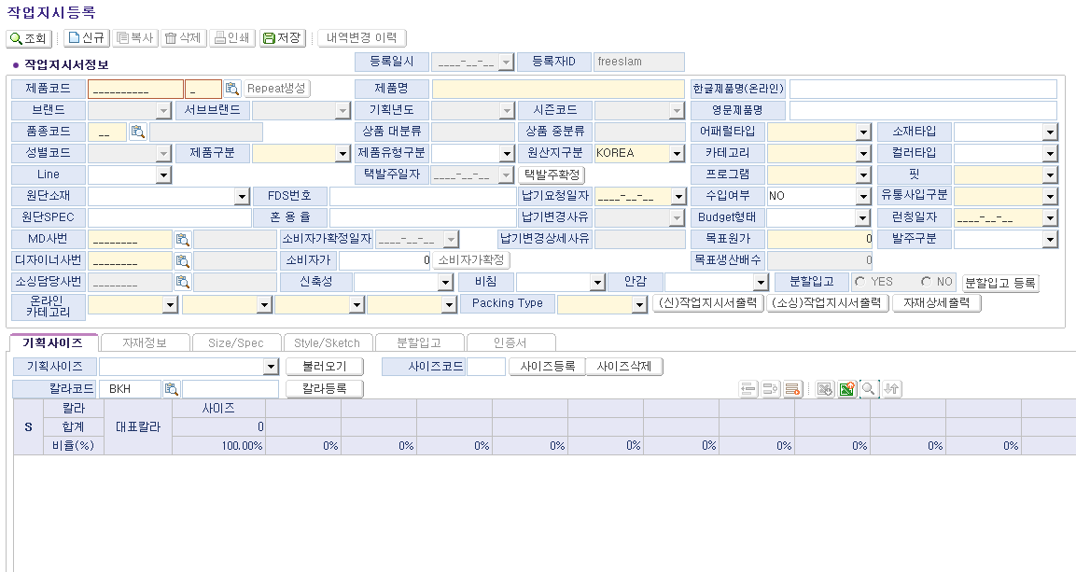
■ 상품코드 기준정보 현황 인터뷰 (화면명 : 작업지시등록)
※ 인터뷰 목적 :
① 현재 패션관리시스템 작업시지등록 화면의 각 필드별 실제 사용 여부를 부서 단위로 확인
② 입력 목적 파악 : '업무상 반드시 필요' vs '관례적으로 입력하는 항목' 구분
③ 차세대 시스템 전환 시 추가·삭제·변경이 필요한 항목 발굴

* 드롭다운 선택 : 【사용여부】 Y=사용 / N=미사용 / △=가끔 【필요도】 필수 / 권고 / 선택 / 불필요
* 입력 목적(업무 활용 내용) 예시 : 판매분석 시 구분자 활용 등
* 미사용 시 업무 영향 예시 : 업무 영향은 없지만 소싱과 관련 있음 등
No. | 필드명 | 섹션/탭 | 사용여부 (Y/N/△) | 필요도 (필수/권고/선택/불필요) | 우선순위 (상/중/하) | 입력 목적 (업무 활용 내용) | 미사용 시 업무 영향 | 개선의견 / 추가 요청사항 | 비고
1 | 제품코드 | 작업지시 기본정보 | Y | 필수 | 상 | 해당 스타일의 가장 중요한 코드 | 진행 불가 | X | X
2 | 제품명 | 작업지시 기본정보 | Y | 필수 | 상 | 해당 스타일의 가장 중요한 이름 | 진행 불가 | X | X
3 | 한글제품명(온라인) | 작업지시 기본정보 | Y | 권고 | 상 | 기존에 없었으나, 자사몰 이름으로 등재 | 자사몰팀과 혼선이 생김 | X | X
4 | 영문제품명 | 작업지시 기본정보 | N | 불필요 | 하 | 올젠에서는 미사용 中 | X | X | X
5 | 브랜드 | 작업지시 기본정보 | 자동입력
6 | 서브브랜드 | 작업지시 기본정보 | 자동입력
7 | 기획년도 | 작업지시 기본정보 | 자동입력
8 | 시즌코드 | 작업지시 기본정보 | 자동입력
9 | 품종코드 | 작업지시 기본정보 | 자동입력
10 | 상품 대분류 | 작업지시 기본정보 | 자동입력
11 | 상품 중분류 | 작업지시 기본정보 | 자동입력
12 | 어패럴타입 | 작업지시 기본정보 | Y | 필수 | 상 | 태블로 연동 이후, 중요도 상승 | 진행 불가 | X | X
13 | 소재타입 | 작업지시 기본정보 | N | 선택 | 하 | 올젠에서는 미사용 中 | X | X | X
14 | 성별코드 | 작업지시 기본정보 | 자동입력
15 | 제품구분 | 작업지시 기본정보 | 자동입력
16 | 제품유형구분 | 작업지시 기본정보 | Y | 선택 | 하 | 기존에는 사용하였으나, 현재는 사용 X | 진행 불가 | X | X
17 | 카테고리 | 작업지시 기본정보 | Y | 필수 | 상 | 태블로 연동 이후, 중요도 상승 | 진행 불가 | X | X
18 | 컬러타입 | 작업지시 기본정보 | N | 선택 | 하 | 올젠에서는 미사용 中 | X | X | X
19 | Line | 작업지시 기본정보 | N | 선택 | 하 | 올젠에서는 미사용 中 | X | X | X
20 | 원산지구분 | 작업지시 기본정보 | N | 선택 | 하 | 작업지시서 발행(출력) 후 수기로 수정 | X | X | X
21 | 프로그램 | 작업지시 기본정보 | N | 필수 | 상 | 중요하나, 셀렉하기 모호한 경우 多 | X | X | X
22 | 핏 | 작업지시 기본정보 | N | 필수 | 상 | 중요하나, 셀렉하기 모호한 경우 多 | X | X | X
23 | Repeat생성 | 작업지시 기본정보 | Y | 필수 | 상 | B차순 생성 및 리오더 진행시 사용 | 진행 불가 | X | X
24 | 택발주일자 | 생산 일정·수량 | 자동입력
25 | 납기요청일자 | 생산 일정·수량 | Y | 필수 | 상 | 해당 스타일 생산납기 지정 | 진행 불가 | X | X
26 | 수입여부 | 생산 일정·수량 | N | 불필요 | 하 | 올젠에서는 미사용 中 | X | X | X
27 | 유통사업구분 | 생산 일정·수량 | Y | 불필요 | 하 | 최근에 생겼으나, 라이센스 경우만 사용 | X | X | X
28 | 납기변경사유 | 생산 일정·수량 | Y | 필수 | 하 | 납기변경시 필수항목이나, 의미 모호 | X | X | X
29 | 납기변경상세사유 | 생산 일정·수량 | N | 불필요 | 하 | 올젠에서는 미사용 中 | X | X | X
30 | Budget형태 | 생산 일정·수량 | N | 불필요 | 하 | 올젠에서는 미사용 中 | X | X | X
31 | 런칭일자 | 생산 일정·수량 | Y | 선택 | 하 | 납기설정 후 자동으로 바뀌는 TAB | X | X | X
32 | 발주구분 | 생산 일정·수량 | N | 불필요 | 하 | 이전에는 사용하였으나, 현재는 미사용 | X | X | X
33 | 목표원가 | 생산 일정·수량 | Y | 필수 | 상 | 상품의 목표 단가로 필수 항목 | 진행 불가 | X | X
34 | 목표생산원가 | 생산 일정·수량 |  |  |  |  |  |  | 해당 TAB을 찾을 수 없음
35 | 소비자가 | 생산 일정·수량 | Y | 필수 | 상 | 상품의 TAG가로 필수 항목이며 최종단계 | 진행 불가 | X | X
36 | 소비자가확정일자 | 생산 일정·수량 | Y | 필수 | 중 | 상품 TAG가 확정시 자동으로 생성됨 | X | X | X
37 | 소비자가확정 | 생산 일정·수량 | Y | 필수 | 상 | 상품 TAG가 확정시 누르는 TAB | 진행 불가 | X | X
38 | Packing Type | 생산 일정·수량 | Y | 필수 | 상 | 생산 후 패킹 방법으로 소재별 필수 구분 | 진행 불가 | X | X
39 | 분할입고여부 | 생산 일정·수량 | N | 필수 | 상 | 자동으로 등록 | X | X | X
40 | FDS번호 | 원단·소재 정보 | N | 선택 | 하 | 올젠에서는 미사용 中 | X | X | X
41 | 원단소재 | 원단·소재 정보 | N | 선택 | 하 | 올젠에서는 미사용 中 | X | X | X
42 | 원단SPEC | 원단·소재 정보 | Y | 필수 | 상 | 원단 혹은 원사 정보 기입 | 진행 불가 | X | X
43 | 혼용률 | 원단·소재 정보 | Y | 필수 | 상 | 원단 혹은 원사 정보 기입 | 진행 불가 | X | X
44 | MD사번 | 작업지시 기본정보 | Y | 필수 | 상 | 담당 MD 체킹 용도 | 진행 불가 | X | X
45 | 디자이너사번 | 작업지시 기본정보 | Y | 필수 | 상 | 담당 DS 체킹 용도 | 진행 불가 | X | X
46 | 소싱담당사번 | 작업지시 기본정보 | Y | 필수 | 상 | 최근에 생긴 TAB으로 담당 소싱 체킹 용도 | 진행 불가 | X | X
47 | 신축성 | 원단·소재 정보 | Y | 필수 | 상 | 최근에 생긴 TAB으로 자사몰 연동 코드 | 진행 불가 | X | X
48 | 비침 | 원단·소재 정보 | Y | 필수 | 상 | 최근에 생긴 TAB으로 자사몰 연동 코드 | 진행 불가 | X | X
49 | 안감 | 원단·소재 정보 | Y | 필수 | 상 | 최근에 생긴 TAB으로 자사몰 연동 코드 | 진행 불가 | X | X
50 | 온라인카테고리 대 | 온라인 카테고리 | Y | 필수 | 상 | 최근에 생긴 TAB으로 자사몰 연동 코드 | 진행 불가 | X | X
51 | 온라인카테고리 중 | 온라인 카테고리 | Y | 필수 | 상 | 최근에 생긴 TAB으로 자사몰 연동 코드 | 진행 불가 | X | X
52 | 온라인카테고리 소 | 온라인 카테고리 | Y | 필수 | 상 | 최근에 생긴 TAB으로 자사몰 연동 코드 | 진행 불가 | X | X
53 | 온라인카테고리 세 | 온라인 카테고리 | Y | 필수 | 상 | 최근에 생긴 TAB으로 자사몰 연동 코드 | 진행 불가 | X | X
54 | 기획사이즈 | 기획사이즈 (탭) | Y | 필수 | 상 | 자동 TAB으로 상의 하의 ACC 구분자 설정 | 진행 불가 | X | X
55 | 칼라코드 | 기획사이즈 (탭) | Y | 필수 | 상 | 해당 컬러코드 기입 | 진행 불가 | X | X
56 | 칼라명 | 기획사이즈 (탭) | N | 필수 | 상 | 자동으로 등록 | 진행 불가 | X | X
57 | 대표칼라 | 기획사이즈 (탭) | N | 필수 | 상 | 자동으로 등록 | 진행 불가 | X | X
58 | 사이즈별 수량 | 기획사이즈 (탭) | Y | 필수 | 상 | 사이즈별 생산 수량 결정 | 진행 불가 | X | X
59 | 합계 수량 | 기획사이즈 (탭) | N | 필수 | 상 | 자동으로 등록 | 진행 불가 | X | X
60 | 사용부위 | Size/Spec (탭) | Y | 필수 | 상 | DS 혹은 패턴팀에서 등록 | 진행 불가 | X | X
61 | 사용부위(영문) | Size/Spec (탭) | N | 필수 | 상 | 자동으로 등록 | 진행 불가 | X | X
62 | 부위 설명 | Size/Spec (탭) | N | 불필요 | 하 | 올젠에서는 미사용 中 | X | X | X
63 | 사이즈별 치수 | Size/Spec (탭) | Y | 필수 | 상 | DS 혹은 패턴팀에서 등록 | 진행 불가 | X | X
64 | 특이사항 | Style/Sketch (탭) | N | 선택 | 하 | 올젠에서는 미사용 中 | X | X | X
65 | 지시서출력 | Style/Sketch (탭) |  |  |  |  |  |  | 해당 TAB에 대한 사용이 없어 확인 불가
66 | 상세출력 | Style/Sketch (탭) |  |  |  |  |  |  | 해당 TAB에 대한 사용이 없어 확인 불가
67 | 분할차수 | 분할입고 (탭) |  |  |  |  |  |  | 해당 TAB에 대한 사용이 없어 확인 불가
68 | 수량 | 분할입고 (탭) |  |  |  |  |  |  | 해당 TAB에 대한 사용이 없어 확인 불가
69 | 분할입고요청일 | 분할입고 (탭) | Y | 필수 | 상 | 분할 납기 설정 | X | X | X
70 | 입고비율(%) | 분할입고 (탭) | N | 선택 | 하 | 1단위 변경 위험으로 사용 위험 | X | X | X
71 | 칼라별 사이즈 수량 | 분할입고 (탭) | Y | 필수 | 상 | 컬러별 분할 생산 수량 설정 | X | X | X
▶ [추가 요청 항목] — 차세대 시스템에 새로 필요한 필드를 아래에 직접 기입해 주시면 됩니다
No. | 신규 필드명(안) | 섹션/탭 | 필요 이유 | 입력 방식 |  | 연동 시스템 | 우선순위 | 비고 | 비고
1 | 제품속성 | ex)작업시지등록 | 상품 세부분석 | 입력
2
3
4
5
6
7

